상품제안서
엑티몬 LCD 일체형 보조배터리5000mah C핀,8핀 | 상품코드: F31056

 |  |  |  |  |  |  | 02-412-0044 | www.easy1.co.kr
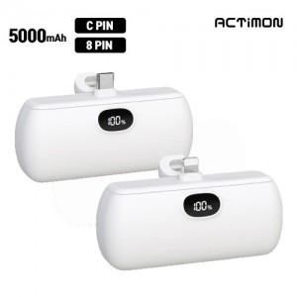

【상세/제작정보】

【인쇄/포장옵션】 | 레이저, 풀칼라 / 개별종이케이스

【공급단가】 | 수량 | 100~ | 300~ | 500~ | 1,000~ | 3,000~
*VAT별도 | C타입 | 5,620원 | 5,530원 | 5,400원 | 5,260원 | 5,170원
 | 8핀 | 5,620원 | 5,530원 | 5,400원 | 5,260원 | 5,170원

【상품 URL】 | https://dev.easy1.co.kr:443/src/goods_detail.php?gdno=31056

